脱水ケーキ発生量・含水率
○脱水ケーキ発生量及び含水率（令和5年度）
 | 処理場名 | 脱水機 | 脱水ケーキ発生量（t/年） | 含水率（％）
 | 東灘処理場 | スクリュープレス | 23,076 | 80.1
 | 西部処理場 | ベルトプレス | 14,069 | 77.8
 | 垂水処理場 | スクリュープレス | 23,505 | 81.0
 | 玉津処理場 | ベルトプレス | 109 | -
 |  | スクリュープレス | 10,325 | 80.7
 | 合計 | ベルトプレス | 14,178
 |  | スクリュープレス | 56,906

○経年変化
（1）脱水ケーキ発生量
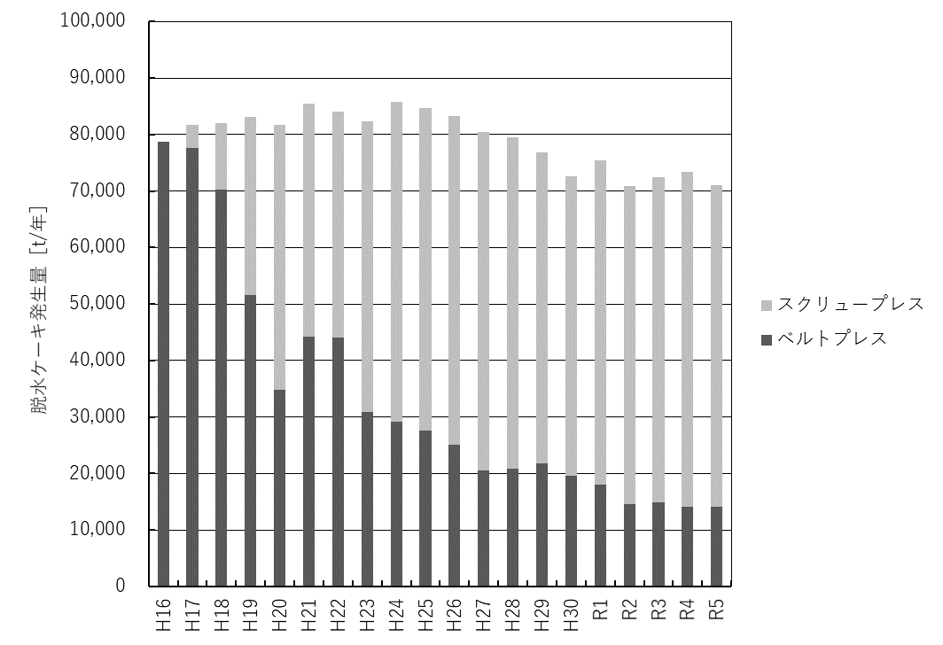

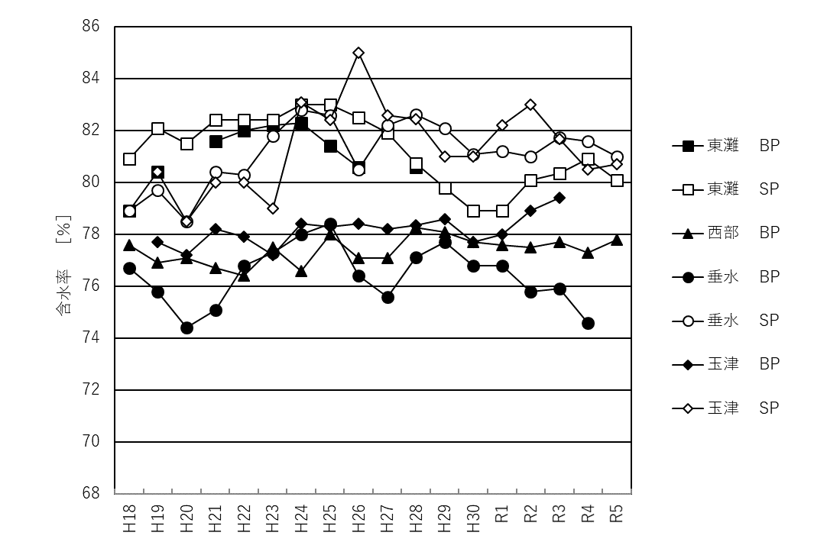
（2）含水率

 |  |  |  | SP：スクリュープレス
 |  |  |  | BP：ベルトプレス

